Solicitud gráfica
 | Área: | Ciencias Naturales |  |  | Fecha:
 | Grado: | 11
 | Título del tema: | Los hidrocarburos |  |  | ¿Cuaderno de estudio o recurso? | Recurso
 | Editor: | Lyz Marcela Bernal Gómez |  |  | Motor del recurso | F6

 | Código guión o recurso: | CN_11_11_REC190 | ← Para determinar este código, visite la hoja de Ayuda
 |  |  |  |  | ESPECIFICACIÓN DE ARCHIVOS A ENTREGAR
Núm. | Archivo Shutterstock o ruta en web | Imagen para: | Tipo | Ubicación de la imagen en el recurso F6 | Nombre imagen SMALL | Tamaño imagen SMALL | Nombre imagen ZOOM | Tamaño imagen ZOOM | Descripción | Observaciones
IMG01 | 202927873 | Recurso F6 | Fotografía | Inicio | CN_11_11_REC190_IMG01.jpg | 350 x 230 px |  |  | 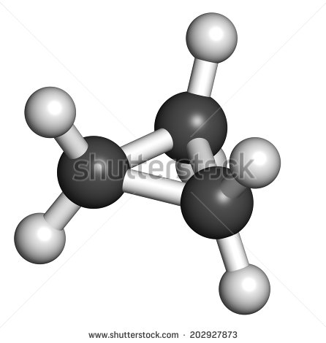
IMG02 | Ver descripción y observaciones | Recurso F6 | Ilustración | Inicio | CN_11_11_REC190_IMG02.jpg | 350 x 230 px |  |  | 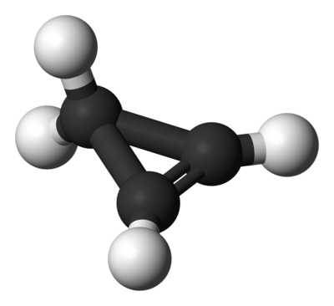 | Por favor realizar ilustración como la imagen guía. Por favor realizarla con las figuras de IMG01
IMG03 | Ver descripción y observaciones | Recurso F6 | Ilustración | Inicio | CN_11_11_REC190_IMG03.jpg | 350 x 230 px |  |  |  | Por favor realizar ilustración como la imagen guía. Por favor realizarla con las figuras de IMG01. Los tres cilindros blancos (une las dos esferas negras) por favor de color negro.
IMG04 | 49149100 | Recurso F6 | Fotografía | Contenido | CN_11_11_REC190_IMG04n.jpg | 320 x 480 px | CN_11_11_REC190_IMG04a.jpg | 800 x 458 px | 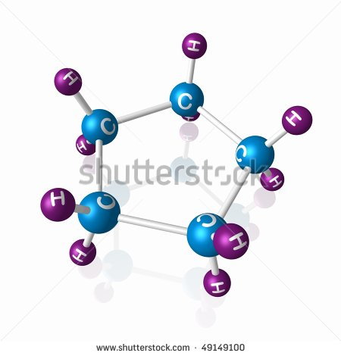
IMG05 | Ver descripción y observaciones | Recurso F6 | Ilustración | Contenido | CN_11_11_REC190_IMG05n.jpg | 320 x 480 px | CN_11_11_REC190_IMG05a.jpg | 800 x 458 px | 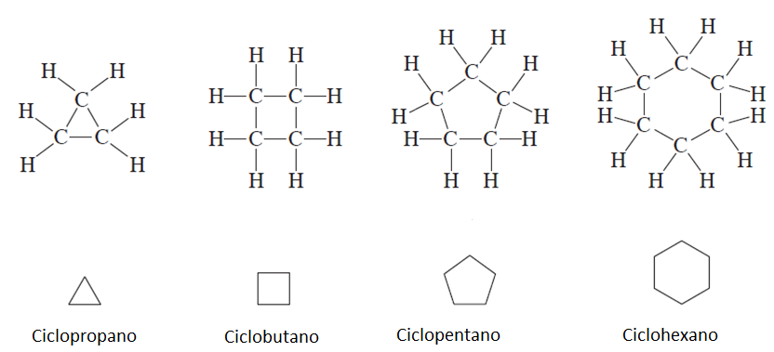 | Realizar como imagen guía
IMG06 | Ver descripción y observaciones | Recurso F6 | Ilustración | Contenido | CN_11_11_REC190_IMG06n.jpg | 320 x 480 px | CN_11_11_REC190_IMG06a.jpg | 800 x 458 px |  | Realizar como imagen guía
IMG07 | Ver descripción y observaciones | Recurso F6 | Ilustración | Contenido | CN_11_11_REC190_IMG07n.jpg | 320 x 480 px | CN_11_11_REC190_IMG07a.jpg | 800 x 458 px |  | Realizar como imagen guía
IMG08 | Ver descripción y observaciones | Recurso F6 | Ilustración | Contenido | CN_11_11_REC190_IMG08n.jpg | 320 x 480 px | CN_11_11_REC190_IMG08a.jpg | 800 x 458 px |  | Realizar tabla como imagen guía
IMG09 | Ver descripción y observaciones | Recurso F6 | Ilustración | Contenido | CN_11_11_REC190_IMG09n.jpg | 320 x 480 px | CN_11_11_REC190_IMG09a.jpg | 800 x 458 px |  | Realizar ilustración como se deja en imagen guía
IMG10 | Ver descripción y observaciones | Recurso F6 | Ilustración | Contenido | CN_11_11_REC190_IMG10n.jpg | 320 x 480 px | CN_11_11_REC190_IMG10a.jpg | 800 x 458 px |  | Realizar ilustración como se deja en imagen guía
IMG11 | Ver descripción y observaciones | Recurso F6 | Ilustración | Contenido | CN_11_11_REC190_IMG11n.jpg | 320 x 480 px | CN_11_11_REC190_IMG11a.jpg | 800 x 458 px |  | Realizar tabla como imagen guía
IMG12 | 275818079/Ver descripción y observaciones | Recurso F6 | Ilustración | Contenido | CN_11_11_REC190_IMG12n.jpg | 320 x 480 px | CN_11_11_REC190_IMG12a.jpg | 800 x 458 px |  | Realizar ilustración de fórmulas. Unificar fórmulas con fotografía, como se deja en imagen guía
IMG13 | Ver descripción y observaciones | Recurso F6 | Ilustración | Contenido | CN_11_11_REC190_IMG13n.jpg | 320 x 480 px | CN_11_11_REC190_IMG13a.jpg | 800 x 458 px |  | Realizar ilustración como se deja en imagen guía
IMG14 | Ver descripción y observaciones | Recurso F6 | Ilustración | Contenido | CN_11_11_REC190_IMG14n.jpg | 320 x 480 px | CN_11_11_REC190_IMG14a.jpg | 800 x 458 px |  | Realizar ilustración como se deja en imagen guía

